C_IV_ASE2013_Teil 3_SH

Statistisches Amt
für Hamburg und Schleswig-Holstein

 |  |  | STATISTISCHE BERICHTE
 | Kennziffer: C IV - ASE 2013 SH, Teil 3 Eigentums- und Pachtverhältnisse

Eigentums- und Pachtverhältnisse
in Schleswig-Holstein 2013
 |  | endgültiges Ergebnis der Agrarstrukturerhebung

 |  |  |  | Herausgegeben am: 16. März 2016

Regionale Einheiten (S.7)
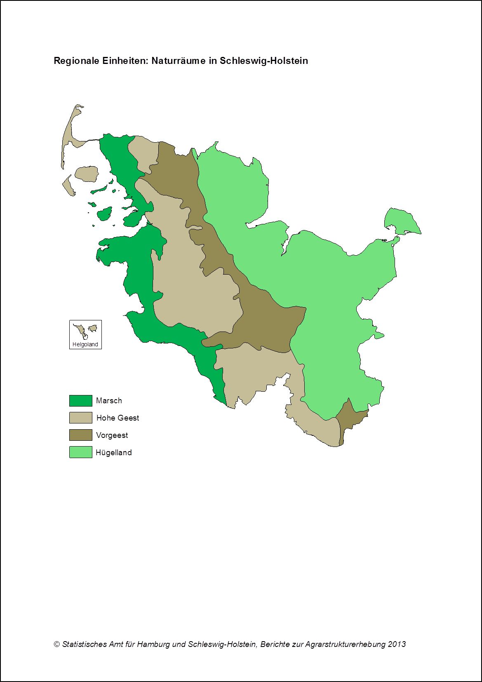

zurück zum Inhalt

Abb. 1 (S.9)
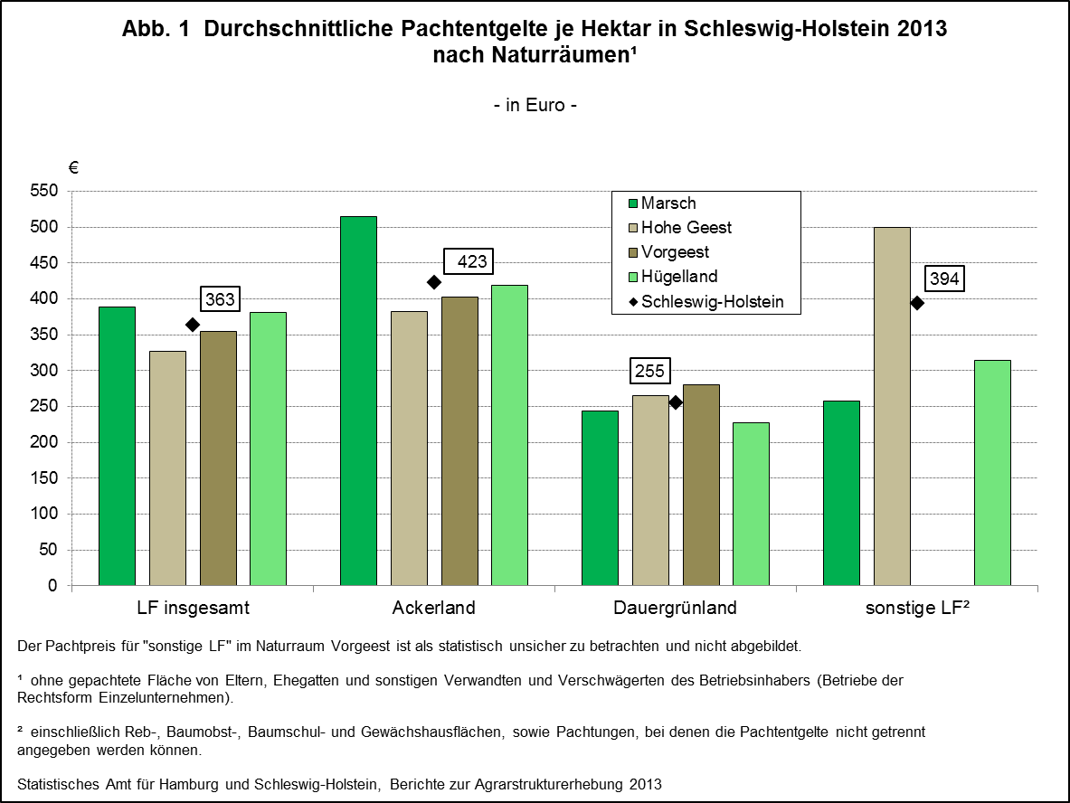

zurück zum Inhalt

Abb. 2 (S.10)
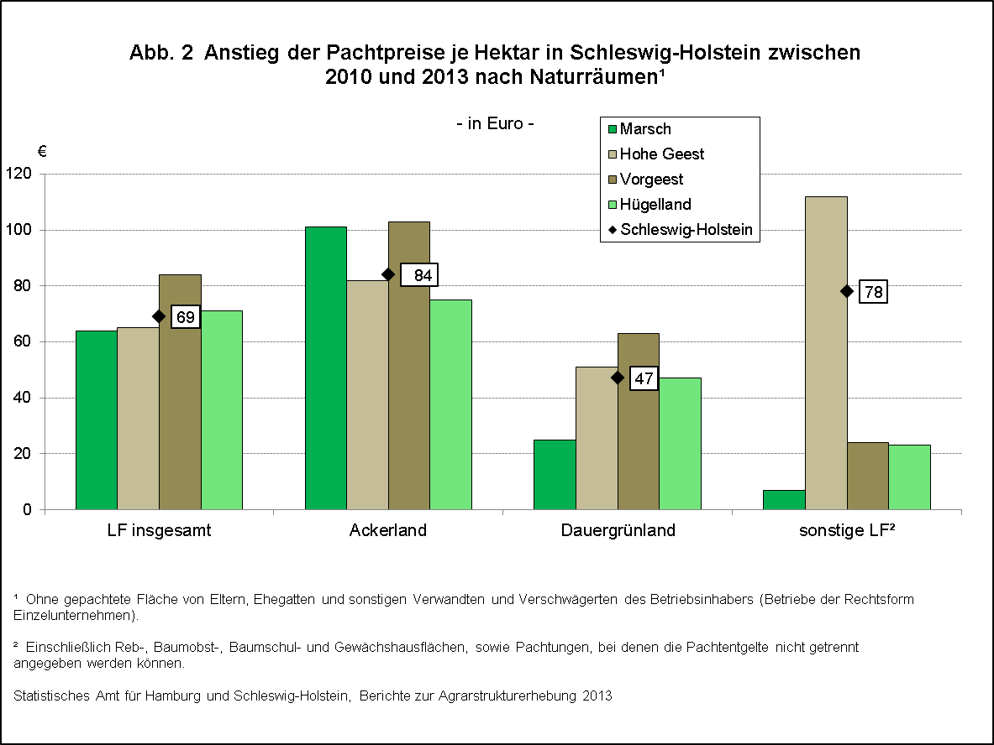

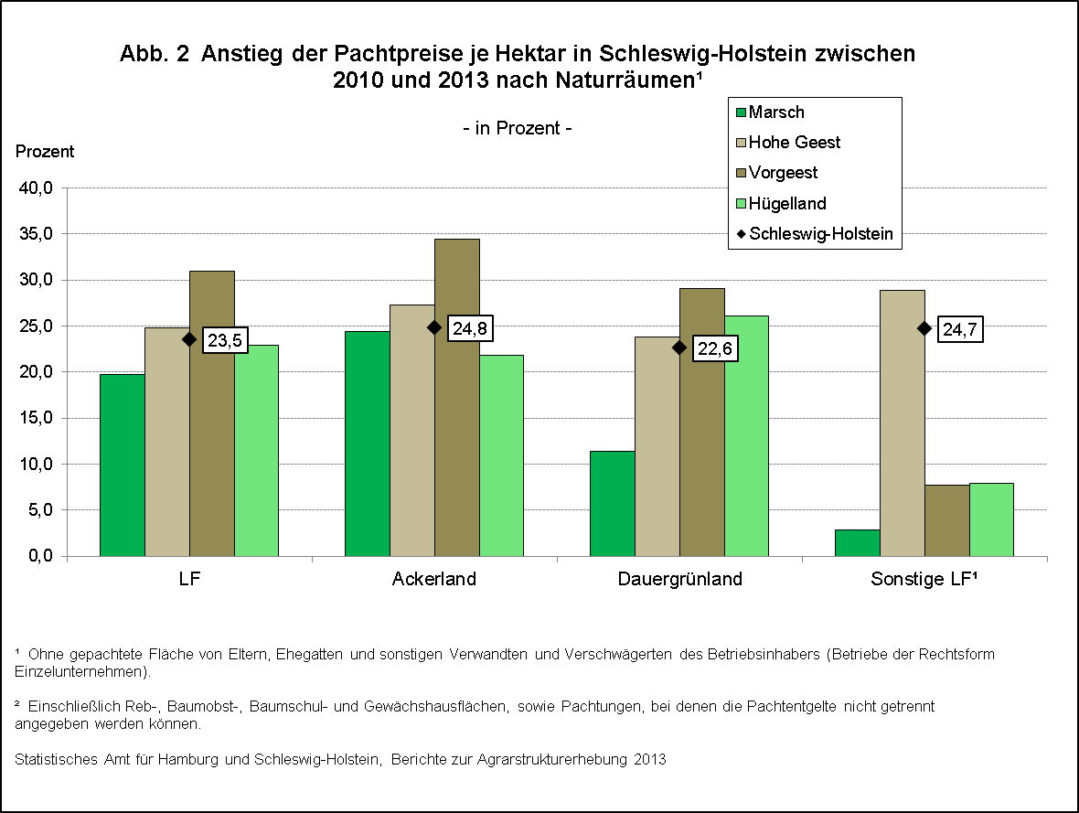

zurück zum Inhalt
 | ,

Abb. 3 (S.11)
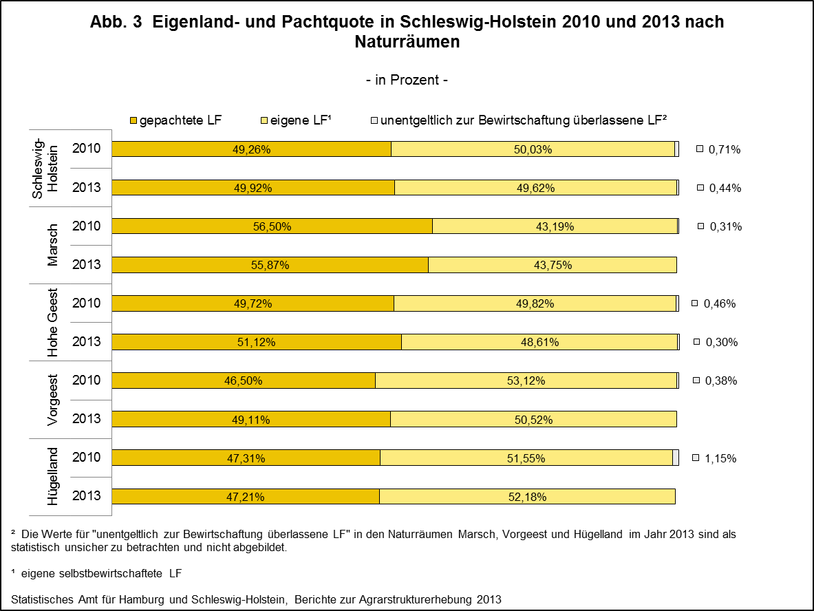

zurück zum Inhalt

Abb. 4 (S.22)
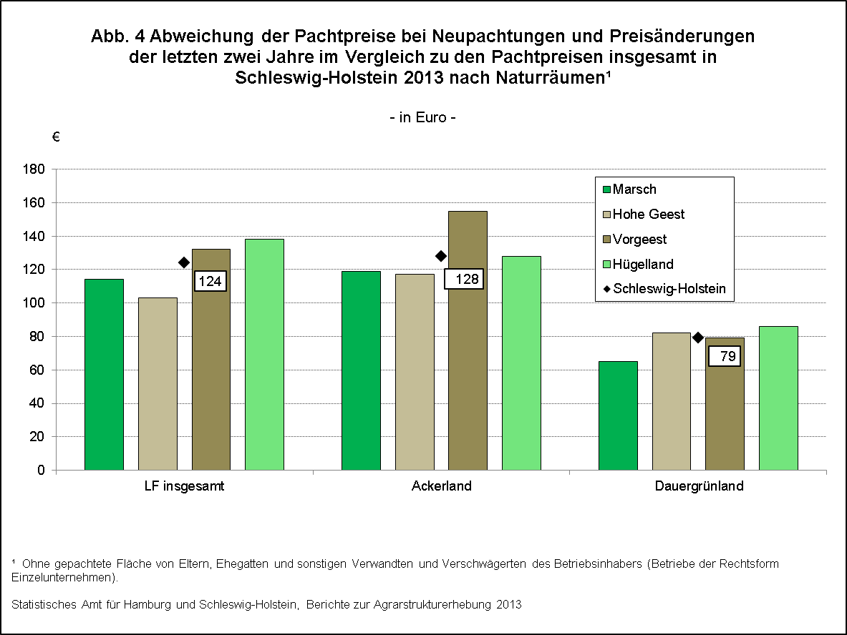

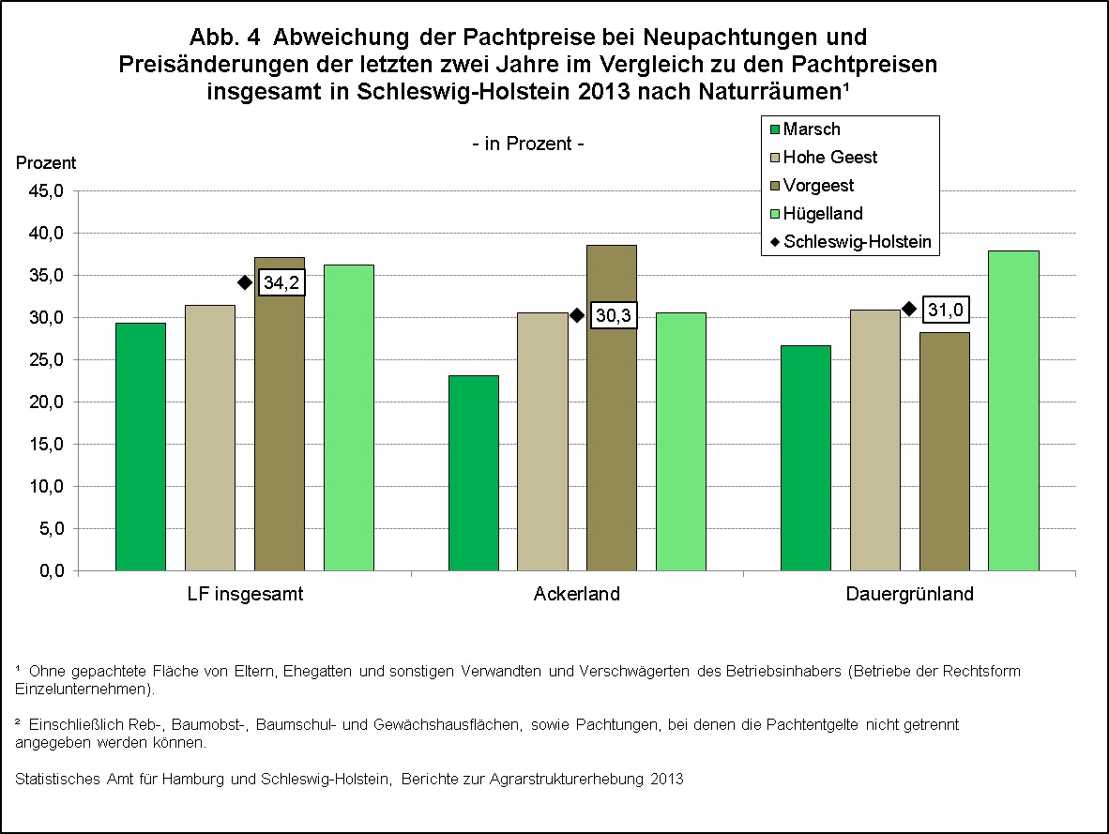

zurück zum Inhalt

